关系图
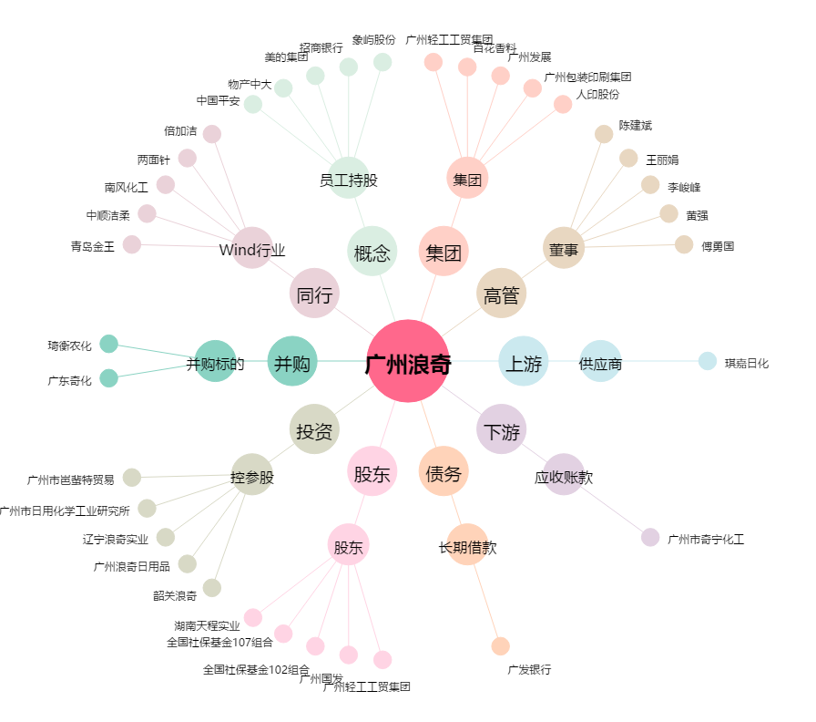
广州浪奇[000523.SZ] - 关系概览图

